MM용 시트
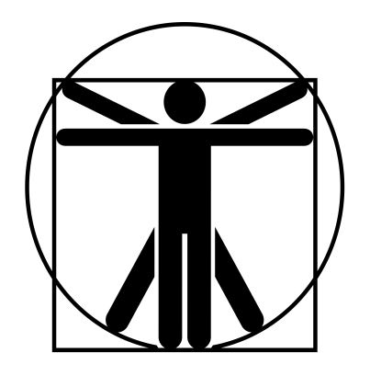
4/2*
0
0
4/2*
4/2*
0
4/2*
4/2*
2*
1*
//
고블린 엘리트 돌격병 |  |  | 7 |  | 10 |  |  | 11 | 0 |  | 13 | 특이사항
 | 13 | 13 |  | 11 |  | 13
 | 18 | 12 |  | 12 |  | 13
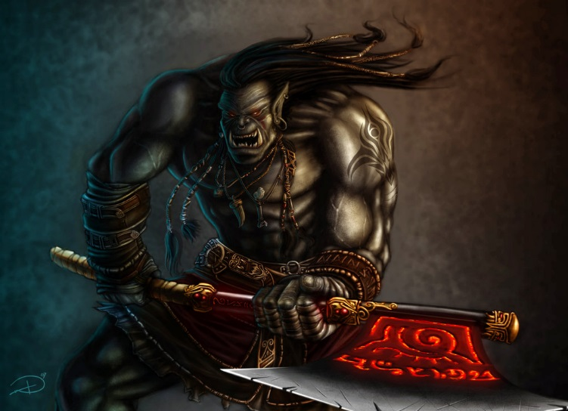

 |  |  |  |  |  |  | ATK |  |  |  |  |  | 1d+2
 |  |  |  |  |  |  | 양날도끼 휘두르기 |  |  | (16)R:1,2/3d+8 베기/P:0
 |  |  |  |  |  |  | 발차기 찌르기 |  |  | (16)R:C,1/1d+3 때리기/P:불가 |  |  | 3d-1

 |  |  |  |  |  |  |  |  |  |  |  |  | 0

특성 : 빠른 치유, 생물학적 유해 요소 +3, 적외선 시각, 청각+2, 고통 강함, 고쳐쥐기 숙달(양손 도끼), 전사 2단계, 강타, A ST +4, 전투 숙달 2단계, 무달(양손 도끼), AT(양손 도끼(손)x2,14), 골목대장(12), 살의(12), P(+1), 전반사, AT(발차기,양손도끼x2,16)

 |  |  |  |  |  |  | 강맹한 타격 |  |  | 1초 지속/타격 ST +4/일일 2회
 |  |  |  |  |  |  | 양날도끼 휘두르기 |  |  | (16)R:1,2/4d+10 베기/P:0
기능 : , 날붙이!(16), 비무장 전투!(16), 육신 방어(16), 정신 방어(14) |  |  |  |  |  |  | 발차기 찌르기 |  |  | (16)R:C,1/2d+1 때리기/P:불가
 |  |  |  |  |  |  | 연속기(양손 도끼(손) x2, 14)
 |  |  |  |  |  |  | 연속기(발차기,양손도끼x2, 16) |  |  |  |  |  | 0

